지도로 보기
화 면 정 의 서
시스템명 | TeulDa |  |  | 작성일 | 2021.01.09
업 무 명 | 지도로 보기 |  |  | 작성자 | 박정인
화면 ID | photoMap |  |  | 화면명 | 지도로보기
화면개요 | 지도로 보기

1. 화면 레이아웃

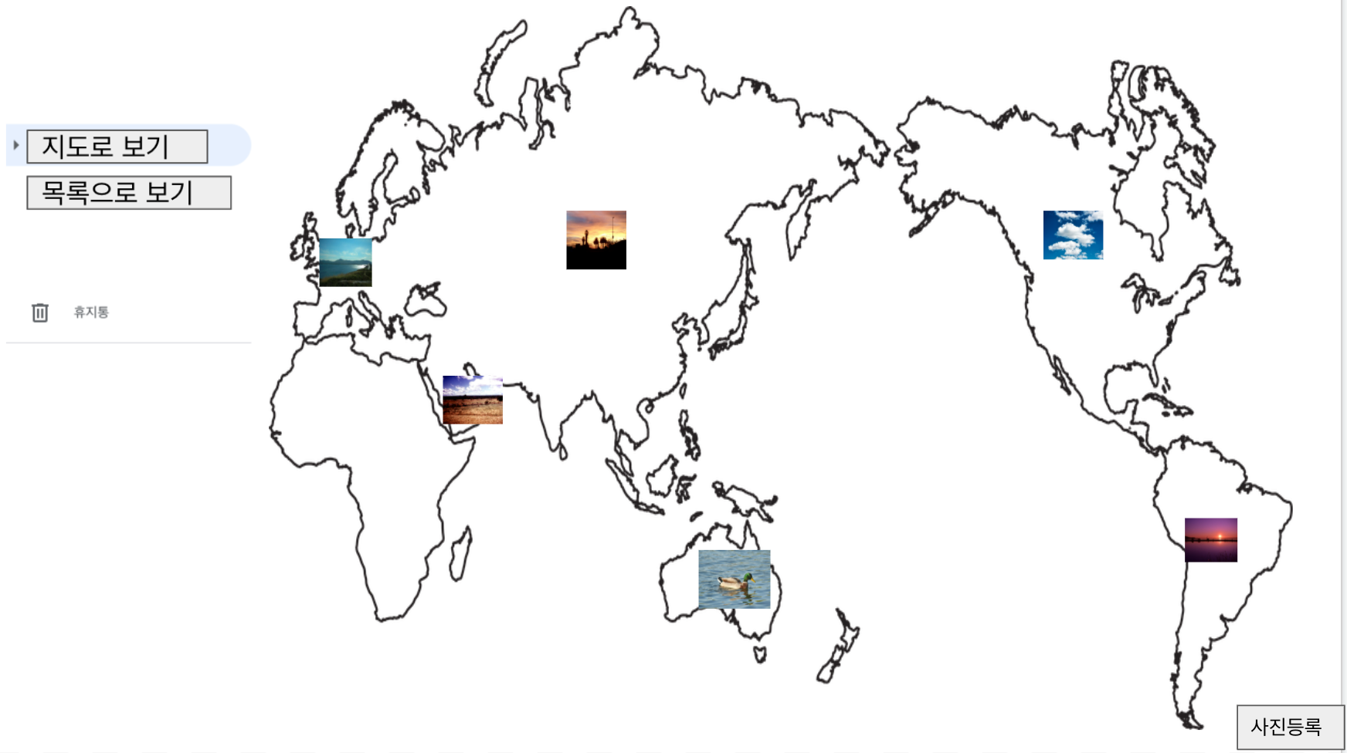

2. 데이터 구성항목
항목명(한글) | 컨트롤(영문) | 필수 | 수정여부 | 설명 |  |  | 비고/제약사항
사진 | photo | N | N | 이미지를 등록한다.
앨범명 | album | Y | Y | 앨범명을 수정하여 저장할 수 있다. |  |  | 1글자 이상이어야 한다.

3. 처리 로직
이벤트명 | 입력값/파라미터 | 처리내용 |  |  |  | 출력/처리결과 |  | 비고
 | 시작 JSP | 프리젠테이션 레이어 설계 |  |  |  | 출력 JSP
지도로 보기.onClick() | 사진 | 등록되어 있는 사진의 위치정보를 이용하여 세계지도에서 조회한다. |  |  |  | 세계지도에 등록된 사진

 | 지도로 보기UI | Path : |  |  |  | 지도로 보기UI
 |  | Controller : 사진관리Ctrl
목록으로 보기.onClick() | 사진, 앨범 | 등록되어 있는 사진을 앨범형식으로 조회한다. |  |  |  | 등록된 앨범과 사진

 | 지도로 보기UI | Path : |  |  |  | 목록으로 보기 UI
 |  | Controller : 사진관리Ctrl
휴지통.onClick() | 사진, 앨범 | 삭제되어 있는 사진을 조회한다. |  |  |  | 삭제처리한 사진

 | 지도로 보기UI | Path : |  |  |  | 사진 휴지통 UI
 |  | Controller : 사진관리Ctrl
사진등록.onClick() | 이미지(jpg,png등) | 신규 사진을 등록한다.

 | 지도로 보기UI | Path :
 |  | Controller : 사진관리Ctrl
image.dblclick() |  | 등록된 사진을 크게 본다. |  |  |  | 사진

 | 지도로 보기UI | Path : |  |  |  | 목록으로 보기 UI
 |  | Controller : 사진관리Ctrl

목록으로 보기
화 면 정 의 서
시스템명 | TeulDa |  |  |  | 작성일 | 2021.01.09
업 무 명 | 목록으로 사진조회 |  |  |  | 작성자 | 박정인
화면 ID | listPhoto |  |  |  | 화면명 | 목록으로 보기
화면개요 | 사진조회방법

1. 화면 레이아웃
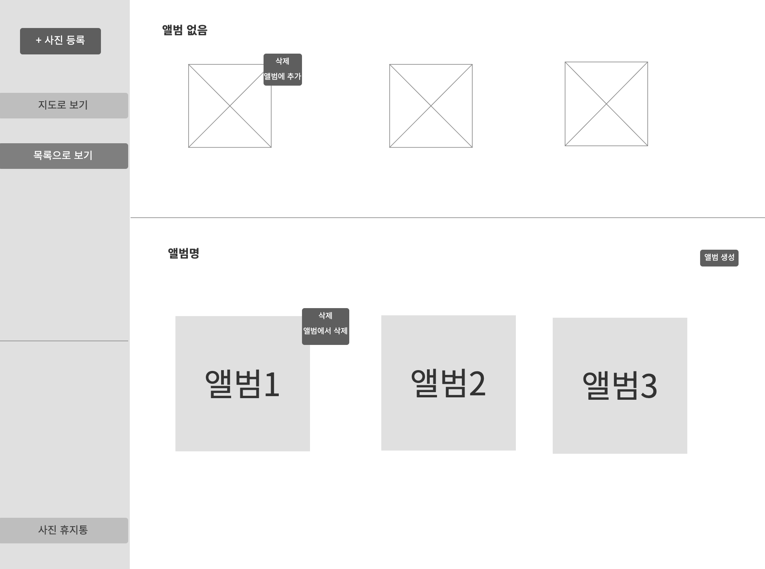

2. 데이터 구성항목
항목명(한글) | 컨트롤(영문) | 필수 | 수정여부 | 설명 |  |  | 비고/제약사항
사진 | photo | N | N | 이미지를 등록한다.
앨범명 | album | Y | Y | 앨범명을 수정하여 저장할 수 있다. |  |  | 1글자 이상이어야 한다.

3. 처리 로직
이벤트명 | 입력값/파라미터 | 처리내용 |  |  |  | 출력/처리결과 |  | 비고
 | 시작 JSP | 프리젠테이션 레이어 설계 |  |  |  | 출력 JSP
지도로 보기.onClick() | 사진 | 등록되어 있는 사진의 위치정보를 이용하여 세계지도에서 조회한다. |  |  |  | 세계지도에 등록된 사진

 | 목록으로 보기UI | Path : URI |  |  |  | 지도로 보기 UI
 |  | Controller : 사진관리Ctrl
목록으로 보기.onClick() | 사진, 앨범 | 등록되어 있는 사진을 앨범형식으로 조회한다. |  |  |  | 등록된 앨범과 사진

 | 목록으로 보기UI | Path : URI |  |  |  | 목록으로 보기 UI
 |  | Controller : 사진관리Ctrl
휴지통.onClick() | 사진, 앨범 | 삭제되어 있는 사진을 조회한다. |  |  |  | 삭제처리한 사진

 | 목록으로 보기UI | Path : URI |  |  |  | 사진 휴지통 UI
 |  | Controller : 사진관리Ctrl
사진등록.onClick() | 사진(jpg,png등) | 신규 사진을 등록한다.

 | 목록으로 보기UI | Path : URI
 |  | Controller : 사진관리Ctrl
image.dblclick() |  | 등록된 사진을 크게 본다. |  |  |  | 사진

 | 목록으로 보기UI | Path : URI |  |  |  | 목록으로 보기 UI
 |  | Controller : 사진관리Ctrl
앨범 리스트 중 한개.onClick() |  | 앨범에 등록되어 있는 사진을 조회한다. |  |  |  | 앨범에 등록된 사진

 | 목록으로 보기UI | Path : URI |  |  |  | 앨범 UI
 |  | Controller : 사진관리Ctrl
image.onClick() |  | 선택한 사진을 체크한다. |  |  |  | 체크박스(?) on

 | 목록으로 보기UI | Path : URI |  |  |  | 목록으로 보기 UI
 |  | Controller : 사진관리Ctrl
삭제.onClick() |  | 선택한 사진을 삭제처리 하며 삭제된 사진은 사진 휴지통으로 이동한다. |  |  |  | 사진삭제 |  | 선행조건 : image.onClick()

 | 목록으로 보기UI | Path : URI |  |  |  | 목록으로 보기 UI
 |  | Controller : 사진관리Ctrl

앨범
화 면 정 의 서
시스템명 | TeulDa |  |  |  | 작성일 | 2021.01.09
업 무 명 | 앨범 |  |  |  | 작성자 | 박정인
화면 ID | album |  |  |  | 화면명 | 앨범
화면개요 | 앨범

1. 화면 레이아웃
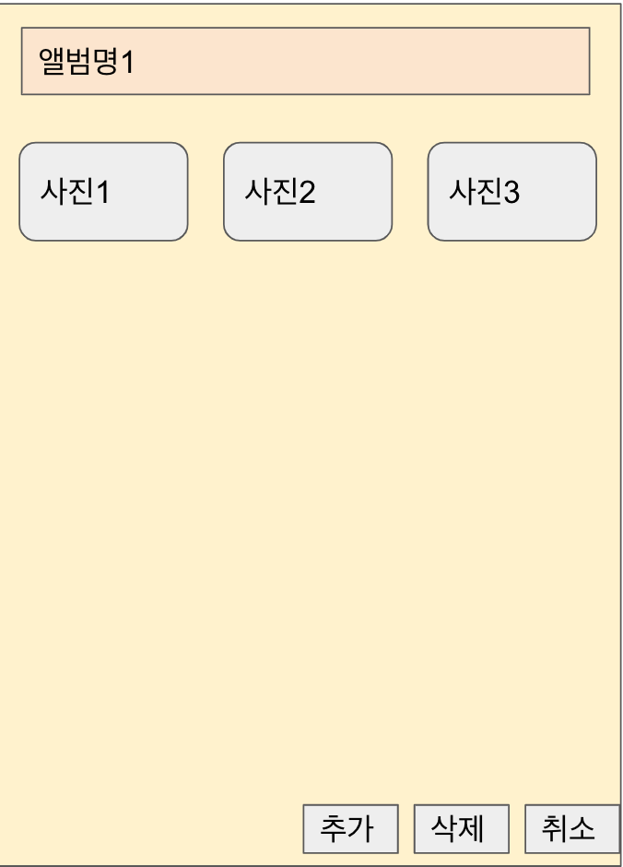

2. 데이터 구성항목
항목명(한글) | 컨트롤(영문) | 필수 | 수정여부 | 설명 |  |  | 비고/제약사항
앨범명 | album | Y | Y | 앨범명을 수정하여 저장할 수 있다. |  |  | 1글자 이상이어야 한다.
사진 | photo | N | N | 이미지를 등록한다.

3. 처리 로직
이벤트명 | 입력값/파라미터 | 처리내용 |  |  |  | 출력/처리결과 |  | 비고
 | 시작 JSP | 프리젠테이션 레이어 설계 |  |  |  | 출력 JSP
앨범명.onClick() | 수정할 앨범 명 | 앨범명을 수정한다. |  |  |  | 수정된 앨범명

 | 앨범UI | Path : URI |  |  |  | 앨범 UI
 |  | Controller : 사진관리Ctrl
취소.onClick() |  | 목록으로 조회 페이지로 navigation한다. |  |  |  | 목록으로 조회 페이지 출력

 | 앨범UI | Path : URI |  |  |  | 목록으로 보기 UI
 |  | Controller : 사진관리Ctrl
추가.onClick() |  | 앨범에 추가되지 않은 사진을 선택하여 앨범으로 이동시킨다. |  |  |  | 사진을 앨범에 등록

 | 앨범UI | Path : URI |  |  |  | 앨범UI
 |  | Controller : 사진관리Ctrl
image.dblclick() |  | 등록된 사진을 크게 본다. |  |  |  | 사진

 | 앨범UI | Path : URI |  |  |  | 앨범UI
 |  | Controller : 사진관리Ctrl
image.onClick() |  | 선택한 사진을 체크한다. |  |  |  | 체크박스(?) on

 | 앨범UI | Path : URI |  |  |  | 앨범UI
 |  | Controller : 사진관리Ctrl
삭제.onClick() |  | 선택한 사진을 삭제처리 하며 삭제된 사진은 사진 휴지통으로 이동한다. |  |  |  | 사진삭제 |  | 선행조건 : image.onClick()

 | 앨범UI | Path : URI |  |  |  | 앨범UI
 |  | Controller : 사진관리Ctrl

사진휴지통
화 면 정 의 서
시스템명 | TeulDa |  |  |  | 작성일 | 2021.01.09
업 무 명 | 사진 휴지통 |  |  |  | 작성자 | 박정인
화면 ID | photoBin |  |  |  | 화면명 | 사진 휴지통
화면개요 | 사진 휴지통

1. 화면 레이아웃

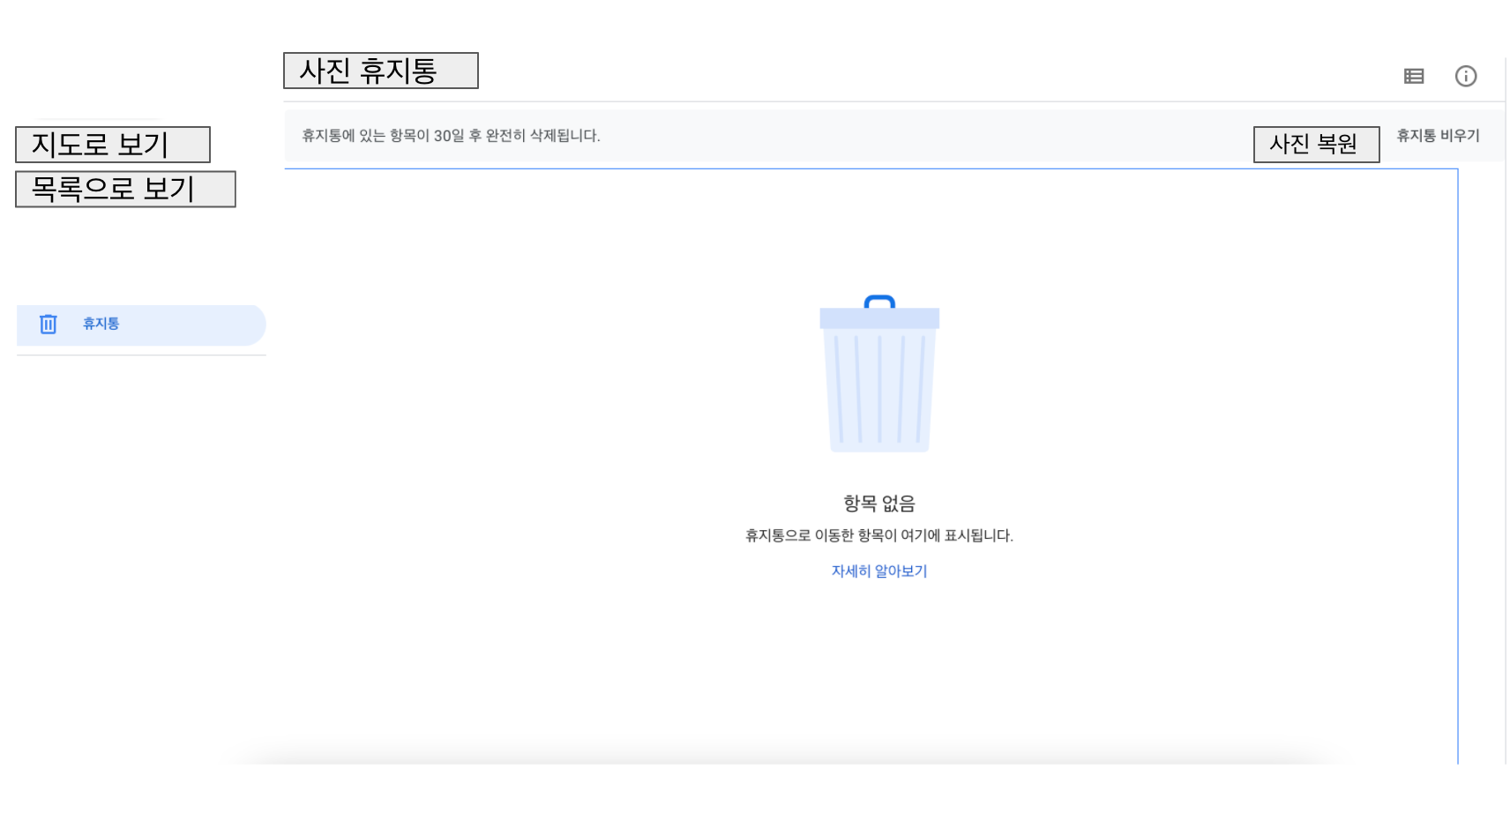

2. 데이터 구성항목
항목명(한글) | 컨트롤(영문) | 필수 | 수정여부 | 설명 |  |  | 비고/제약사항

3. 처리 로직
이벤트명 | 입력값/파라미터 | 처리내용 |  |  |  | 출력/처리결과 |  | 비고
 | 시작 JSP | 프리젠테이션 레이어 설계 |  |  |  | 출력 JSP
지도로 보기.onClick() |  | 등록되어 있는 사진의 위치정보를 이용하여 세계지도에서 조회한다. |  |  |  | 세계지도에 등록된 사진

 | 사진휴지통UI | Path : URI |  |  |  | 지도로 보기 UI
 |  | Controller : 사진관리Ctrl
목록으로 보기.onClick() |  | 등록되어 있는 사진을 앨범형식으로 조회한다. |  |  |  | 등록된 앨범과 사진

 | 사진휴지통UI | Path : URI |  |  |  | 목록으로 보기 UI
 |  | Controller : 사진관리Ctrl
휴지통.onClick() |  | 삭제되어 있는 사진을 조회한다. |  |  |  | 삭제처리한 사진

 | 사진휴지통UI | Path : URI |  |  |  | 사진휴지통 UI
 |  | Controller : 사진관리Ctrl
사진복원.onClick() |  | 선택한 사진을 원래 위치로 복구시킨다. |  |  |  | 사진 복원 재확인 메세지 출력

 | 사진휴지통UI | Path : URI |  |  |  | 사진휴지통UI |  | 선행조건 : image.onClick()
 |  | Controller : 사진관리Ctrl
휴지통비우기.onClick() |  | 사진 휴지통에 있는 사진을 영구삭제 시킨다. |  |  |  | 영구삭제 재확인 메세지 출력

 | 사진휴지통UI | Path : URI |  |  |  | 사진휴지통UI
 |  | Controller : 사진관리Ctrl
image.onClick() |  | 선택한 사진을 체크한다. |  |  |  | 체크박스(?) on

 | 사진휴지통UI | Path : URI |  |  |  | 사진휴지통 UI
 |  | Controller : 사진관리Ctrl

